Docker安装
拉取镜像
docker pull registry.docker-cn.com/library/elasticsearch

启动
docker run -e ES_JAVA_OPTS="-Xms256m -Xmx256m" -d -p 9200:9200 -p 9300:9300 --name myes 73e6fdf8bd4f[注：这是要运行的镜像id] | ‘-e ES_JAVA_OPTS="-Xms256m -Xmx256m" //设置初始内存 和最大内存

验证
浏览器输入：http://140.1x3.x.xx:9200/ 你的服务器ip 端口号

返回
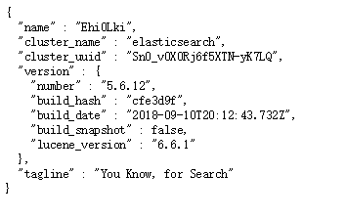

表示安装成功

